Sheet1
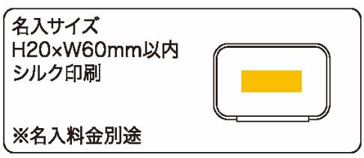
提 案 書

プロテクションケース |  | 参考上代 | ¥330 | 販売価格
 |  | （税別） |  | （税別）
【JAN】 | 4562121886742
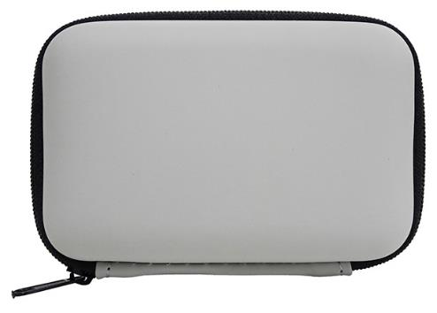 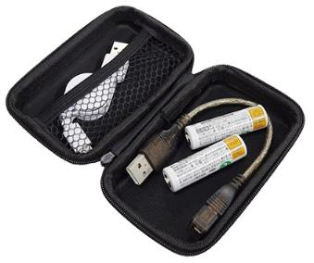 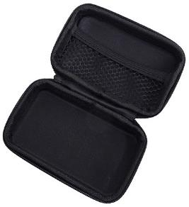 |  |  | 【商品番号】 7218 【本体サイズ】 117*78*33ｍｍｍ・33ｇ 【パッケージサイズ】 135*110*34ｍｍ・43ｇ 【個装形態】 ポリ袋入 【材質】 ポリウレタン・ポリエステル 【入数】 200 【商品説明】 小物・イヤホン・モバイル類を持ち運ぶのに便利なケース 【生産国】 中国

